①仕様書（従業員情報登録）
仕様書

①【入力用】シートに給与情報をご入力ください。
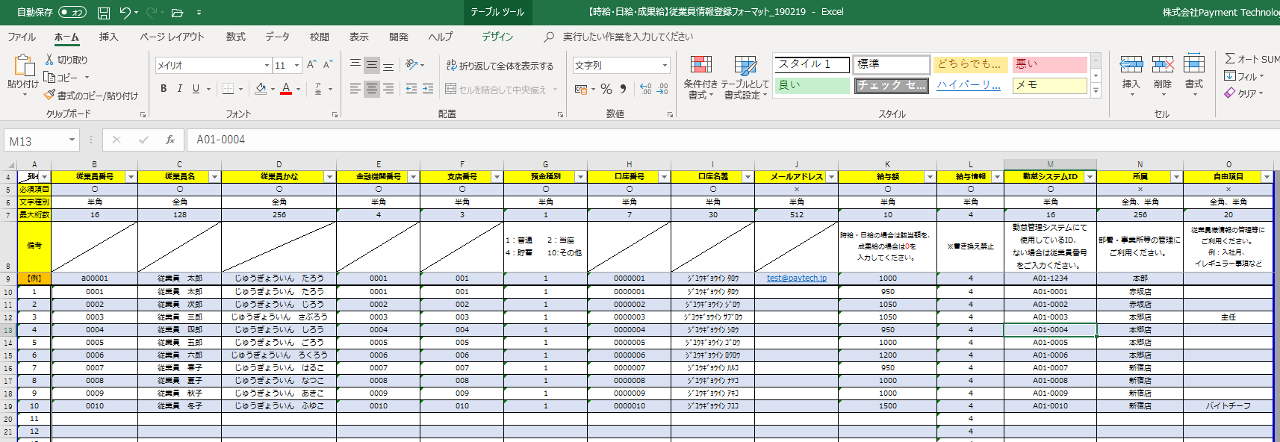

※【従業員情報登録】シート、【給与一括・算定元給与登録】シートには【入力用】シートのコピーがはいる仕様です。
直接入力はしないようお気をつけください。

②従業員情報登録の場合は、①の後、【従業員情報登録】シートを開きます。

④「ファイル」、「名前を付けて保存」を選択。 その際、プログラムを「CSV（カンマ区切り）（*.csv）」を選択し保存してください。

⑤以下の注意書きがでますが、「ＯＫ」を選択してください。ＣＳＶが作成されます。

⑥また、作成されたCSVで誤りがあった場合、修正しやすいように、CSV形式→Excel形式で保存しておくと便利です。

⑦作成したデータファイルを企業画面の「従業員一覧」→「従業員情報登録」にてアップーデートし登録してください。

